Sheet1
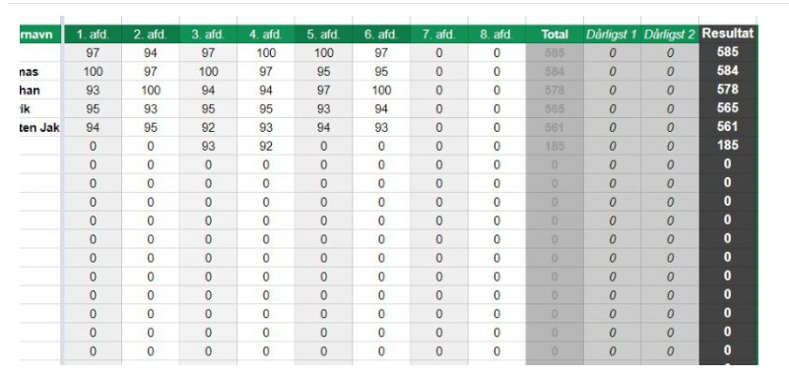
Navn | 1. afd | 2. afd | 3. afd | 4. afd | 5. afd | 6. afd | 7. afd | 8. afd | Total | Dårligst1 | Dårligst2 | Resultat
 | 97 | 94 | 97 | 100 | 100 | 97 | 0 | 0 | 585 | 0 | 0 | 585 | Vi har en resultat liste i klubben:
 | 100 | 97 | 100 | 97 | 80 | 95 | 75 | 98 | 742 | 75 | 80 | 587
 | 99 | 98 |  |  |  |  |  |  | 197 | 98 | 99 |  | Resultaterne lægges sammen og de to dårligste trækkes fra.
 |  |  |  |  |  |  |  |  |  |  |  |  | Det der ville være smart er at excel finder de laveste tal og skriver dem i dårligst 1 og 2 og så regner sammen i resultat.
 |  |  |  |  |  |  |  |  |  |  |  |  | Den udregning der foretages i resultat, med fratrækning af de to dårligste skal først ske npr der er indtastet 3 resultater.
 |  |  |  |  |  |  |  |  |  |  |  |  | Den makro eller hvad det nu er der skal til går "langt ud over mine evner og langt ind i præstens

